对账
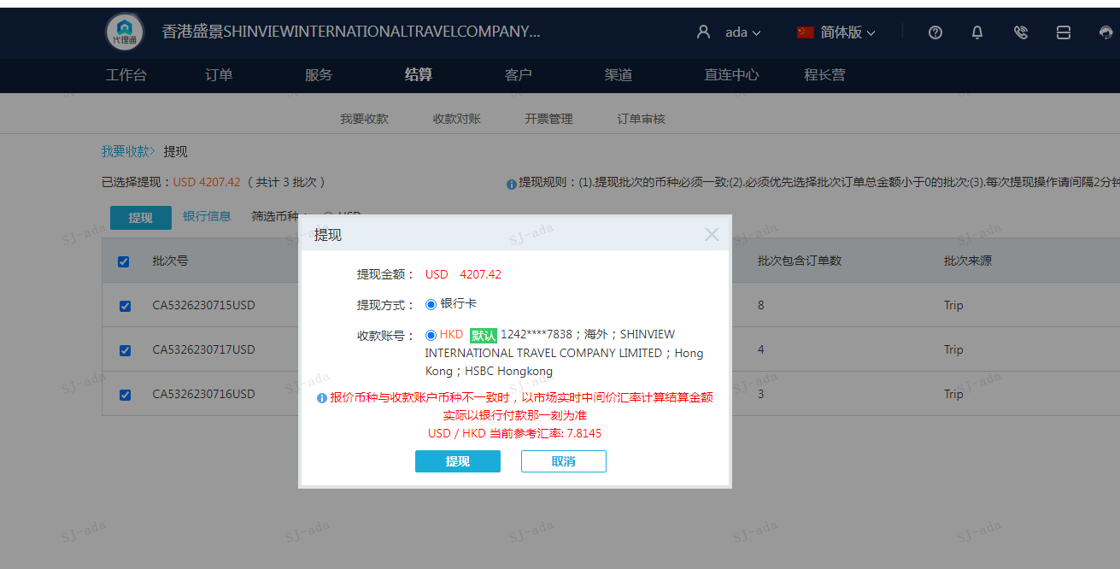
订单号 | 订单类型 | 入住日期 | 离店日期 | 应收 |  |  |  | ,
999222279356287 | 正常 | 2023-07-10 | 2023-07-12 | 232 | 232.00 | 2964577 | 0 | ,2964577 | 直连
999224795223216 | 正常 | 2023-07-10 | 2023-07-12 | 223.28 | 223.28 | 3509534 | 0 | ,3509534 | 直采
999224832508955 | 正常 | 2023-07-11 | 2023-07-12 | 29.11 | 29.11 | 3519585 | 0 | ,3519585 | 直采
999224835547040 | 正常 | 2023-07-11 | 2023-07-12 | 29.11 | 29.11 | 3520297 | 0 | ,3520297 | 直采
999224894556822 | 正常 | 2023-07-11 | 2023-07-12 | 28.88 | 28.88 | 3535379 | 0 | ,3535379 | 直采
999224928359304 | 正常 | 2023-07-04 | 2023-07-12 | 807.2 | 807.20 | 3543841 | 0 | ,3543841 | 直采
999225101192527 | 正常 | 2023-07-10 | 2023-07-12 | 666.17 | 666.17 | 3586877 | 0 | ,3586877 | 直连
999224100949004 | 调整 | 2023-06-27 | 2023-07-04 | 539 | 539 | 3357537 | 0 | ,3357537 | #N/A
999225006293549 | 正常 | 2023-07-12 | 2023-07-13 | 44.91 | 44.91 | 3563128 | 0 | ,3563128 | 直采
999225007205311 | 正常 | 2023-07-10 | 2023-07-13 | 114 | 114.00 | 3563446 | 0 | ,3563446 | 直采
999225059777104 | 正常 | 2023-07-08 | 2023-07-13 | 486.43 | 486.43 | 3577073 | 0 | ,3577073 | 直采
999224156297632 | 正常 | 2023-07-10 | 2023-07-14 | 332 | 332.00 | 3375874 | 0 | ,3375874 | 直采
999224608035223 | 正常 | 2023-07-11 | 2023-07-14 | 588 | 588.00 | 3463763 | 0 | ,3463763 | 直采
999224828536957 | 正常 | 2023-07-11 | 2023-07-14 | 87.33 | 87.33 | 3518768 | 0 | ,3518768 | 直采

 |  |  |  | 4207.42
 |  |  |  | USD 4207.42

A230717091414911 | 3309.25 | 25860.13
A230717091533911 | 898.17 | 7018.75
USD / HKD 当前参考汇率: 7.8145 | 4207.42 | 32878.88
总计：4207.42 USD/ 32878.88 HKD

